Sheet1
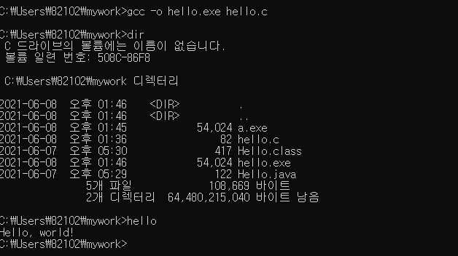
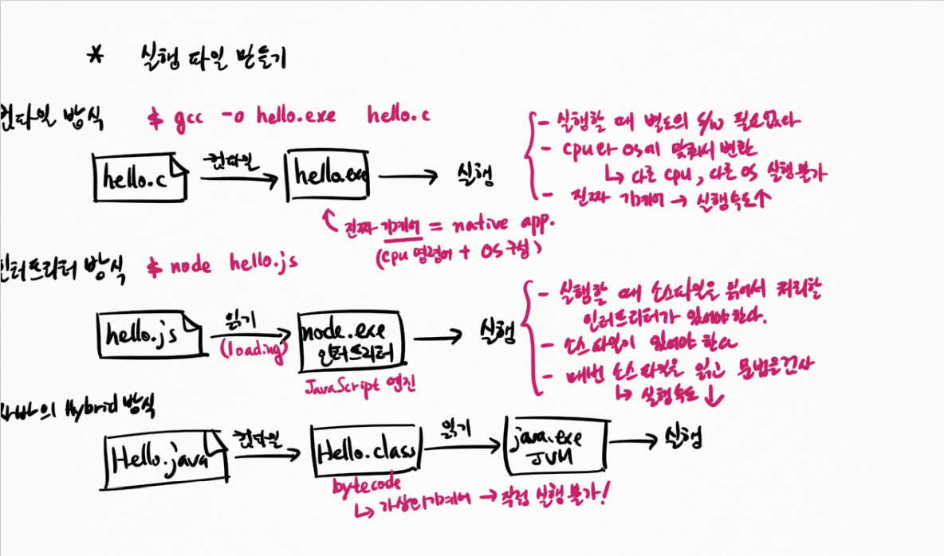
git 백업
git add . 모든 파일
git add * .c c로 시작하는 파일 업로드
올릴 파일명 입력하기
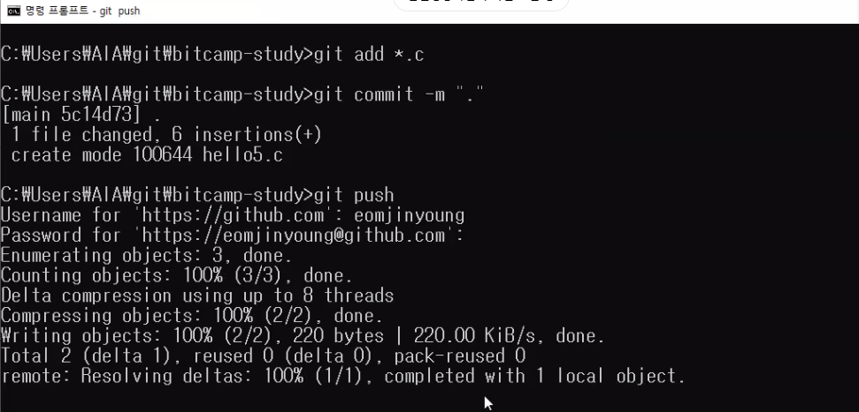

git pull

git 에서 폴더 새로 만들기

공동작업시 새로운 폴더 만들기

git 블로그
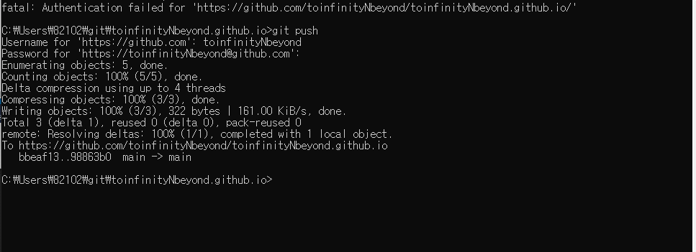

cmd에서 컴파일하기

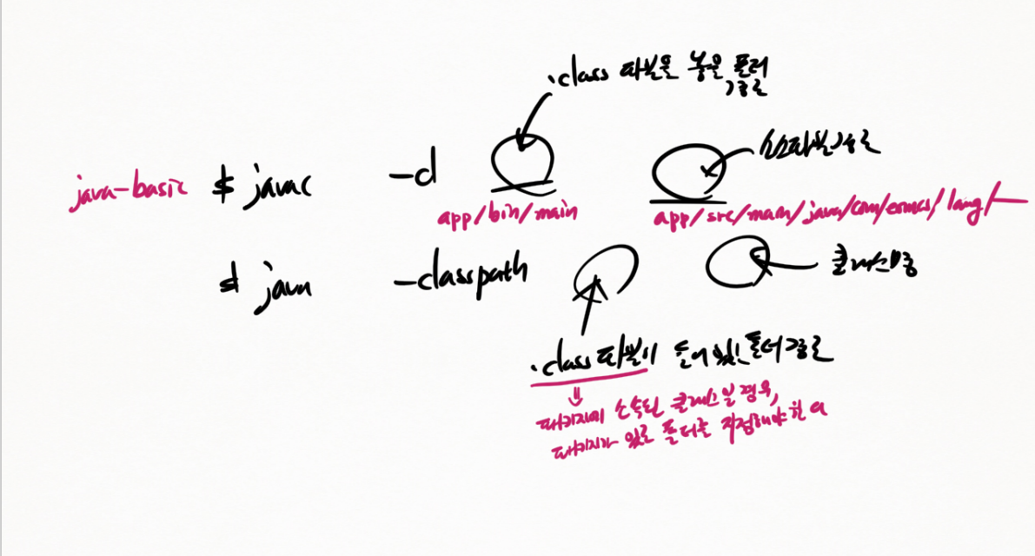

자바 도큐먼트
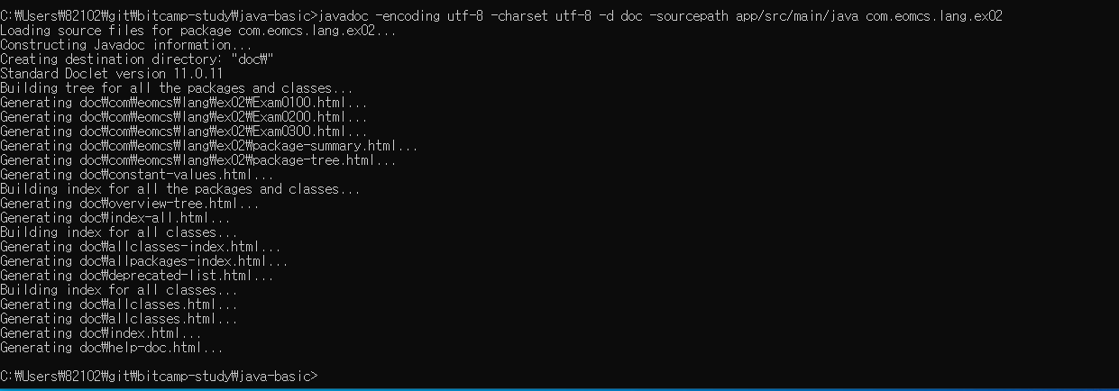

gradle

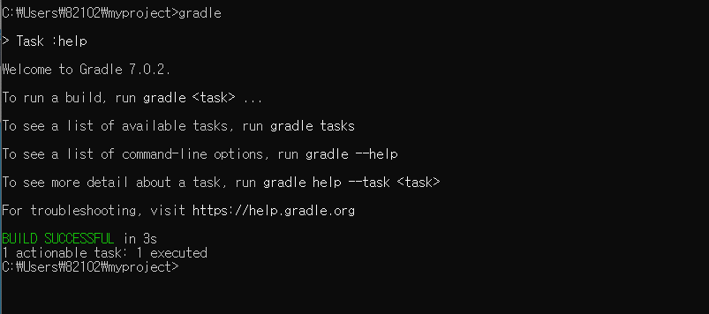

cmd에서 실행파일 만들기

